Feuil1
 |  | Suivi du castor d'Europe |  |  |  |  | Suivi du castor d'Europe

 |  |  |  |  |  |  |  |  | Compétences
Informations générales |  |  |  | 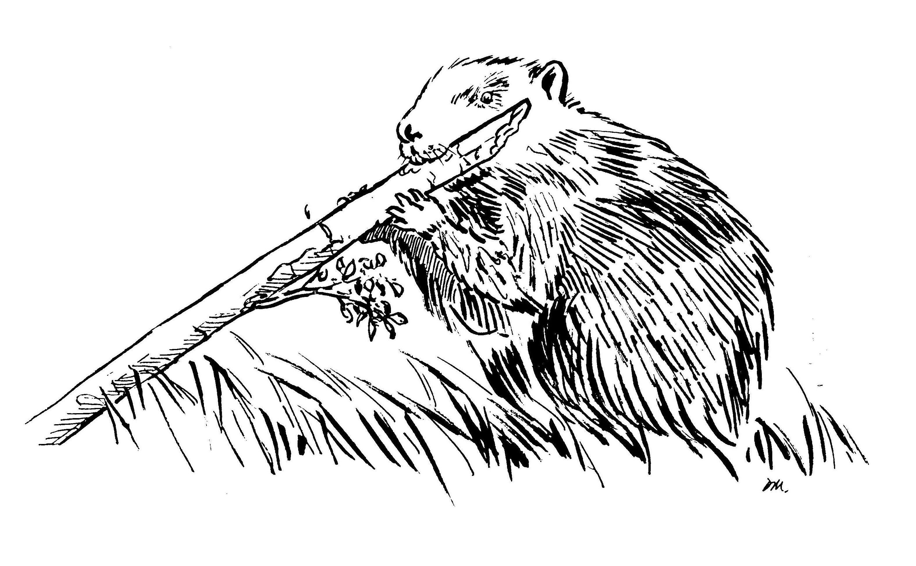 | Logistique |  | 1/2 journée

 | Description | Le Castor d'Europe est un mammifère semi-aquatique, et l'un des plus grand rongeur de la planète. Cette espèce protégée est une "ingénieure des écosystèmes" au travers des différents aménagements qu'elle réalise dans les cours d'eau.
 |  |  |  |  |  | Rôles |  |  | Formation Petit et Méso-Carnivores et Castor
 |  |  |  |  |  | DN | DR | SD
 |  |  |  |  |  | Animation Base de données Formation | Coordination Remontée des données au national | Prospections
 | Objectif | Les objectifs du réseau ont été fixés par le ministère en charge de l’écologie : - assurer le suivi de la colonisation du castor sur le réseau hydrographique français ; - accompagnement sur la question des dommages; - vigilance sur l'arrivée du castor canadien |  | Animation
 |  |  |  | Animation nationale: Paul Hurel Suivi scientifique: Yoann Bressan Animation régionale: Cédric Mondy

 |  |  |  |  |  | Protocole |  |  | Matériel
 | Utilisation | Raportage Directive européenne Habitat Faune Flore Régulation des dispositifs de piègeage près des cours d'eau |  |  |  | Recherche d'indices de présence (bois coupé, écorçage, hutte…) en prospection sur l'eau et à pied en berge |  |  | - embarquation (ex. kayak) - gilet de sauvetage - jumelles - appareil photo - GPS

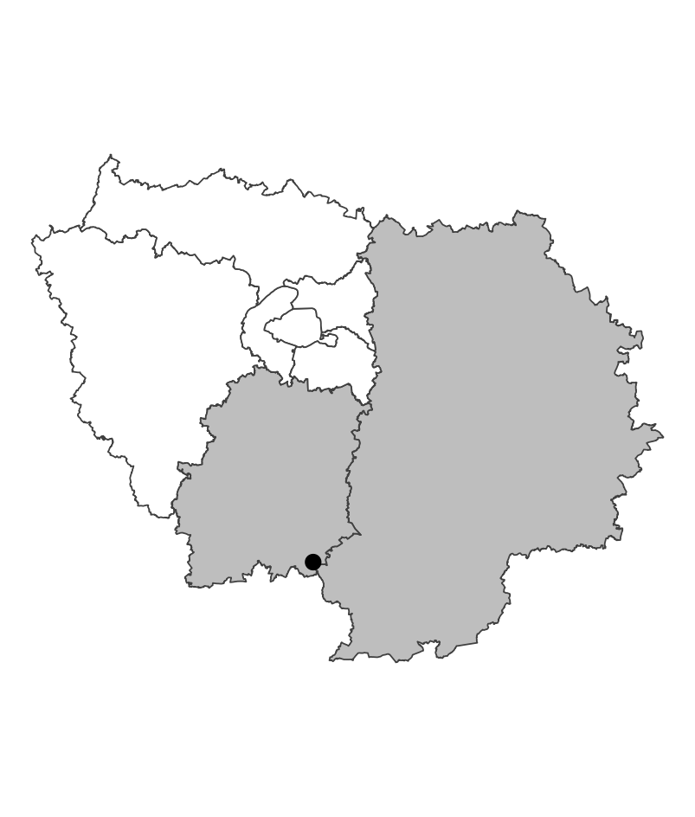
 | Zones de suivi
 |  |  | Prospection de linéaires de cours d'eau à la recherche d'indices de présence

 |  |  |  | Partenariats

 |  |  |  | ENS Syndicats de rivière |  | Autres relevés
 |  |  |  |  |  | ROE

 |  |  |  |  |  | Saisie/Validation des données |  |  | Diffusion des données

 |  |  |  |  |  |  | Remplissage des fiches terrains Bancarisation régionale Transmission au national |  | https://carmen.carmencarto.fr/38/Castor.map

 | Temporalité |  |  | Transversalité

 | Prospections hivernales avant la reprise de la végétation

En savoir plus |  |  |  |  | En savoir plus

Editée le 2024-06-04

